1.通常ナマコ
1. 通常ナマコ
▶INDEX |  |  | ▶TOP

 |  | このシートについて
 |  |  |  | このシートは 通常ナマコ の仕様をまとめたシートです。

 |  |  |  | 1. 1 概要

 |  |  |  |  | 全体イメージ
 |  |  |  |  | 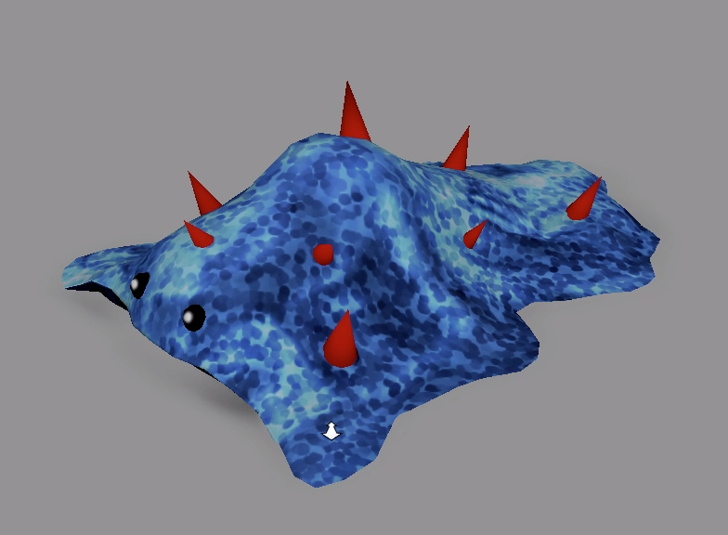 | ■名称
 |  |  |  |  |  |  | ナマコッコ

 |  |  |  |  |  | ■特殊効果
 |  |  |  |  |  |  | なし

 |  |  |  |  |  | ■説明
 |  |  |  |  |  |  | プレイヤーがナマコッコに近づくと、ナマコッコは体を大きくのけぞらせ、
 |  |  |  |  |  |  | プレイヤーを捕食する。

 |  |  |  | 1. 2 動作

 |  |  |  |  | ・ナマッコッコが移動するには、ステージ上に移動地点を複数配置し、決められた順番に移動する。
 |  |  |  |  | が移動ポイントとなり、決められた順番通りに移動する。
 |  |  |  |  | 最大数値まで移動すると、最小の数値に移動する。

6
5
4
3
2
1
6
5
4
3
2
1
ナマコッコ

ナマコッコ

ナマコッコ

 | 以上

